1.nến khuôn
ISUN PRODUCTS VIETNAM CO., LTD |  |  |  |  |  |  |  | 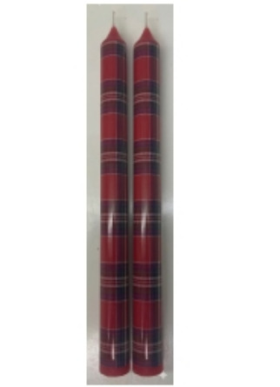
Burning Test Record Form 燃烧测试记录表 Biểu ghi chép thử nghiệm đốt nến
Sample No 样单号 Mã số mẫu |  | WF-1200 |  |  | Customer 客户名称 Tên khách hàng |  | TJX
ITEM# |  | WF-1200: SET OF 2 TAPER CANDLES D2.2xH25cm |  |  |  |  | Date日期 Ngày tháng 5/21/2026
Wax formula 蜡烛配方 Công thức sáp nến
Candle Color 蜡烛色分比例 Tỷ lệ màu sắc nến |  | 4059C
ST T | Burning time 燃烧时间 Thời gian đốt | Flame height 火焰高度 Độ cao ngọn lửa | Overflow wax 流蜡 Nến chảy | Visual Smoke黑烟 Khói đen | Mushroom Shaped wick 蘑菇头 Đầu nấm | Auto-extinguishing自熄 Tự dập tắt | Total burning time Tổng thời gian đốt | Burning Photo
1 | 8h00- 16h30 | 30-50mm | YES | NO | NO | YES | 7h30 - 8h

PASS
Burning Normal燃烧正常
 |  | Normal: V | ✓ | No Normal:
Above Burning以上燃烧 |  | 正常： | ✓ | 不正常: |  |  | 制表人:
 |  | Bình thường : ✓ |  | Bất thường : |  |  | Người lập biểu | Nguyễn Trung Hiếu

2.Nến cốc
ISUN PRODUCTS VIETNAM CO., LTD |  |  |  |  |  |  |  | 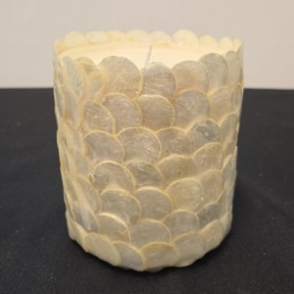
Burning Test Record Form 燃烧测试记录表 Biểu ghi chép thử nghiệm đốt nến
Sample No 样单号 Mã số mẫu |  | HC0302 |  |  | Customer 客户名称 Tên khách hàng |  | TJX
ITEM# 描述 Description |  | White Seashell Ceramic Jar Scented Candle D10 × H10 cm |  |  |  |  | Date (m/d/yyyy) 日期 Ngày tháng 10/15/2026
Wax formula 蜡烛配方 Công thức sáp nến |  | 40%53 + 5%170 + 15%52# + 40%54 +0.3% WU360
Candle Color 蜡烛色分比例 Tỷ lệ màu sắc nến |  | 白色 White
ST T | Burning time 燃烧时间 Thời gian đốt | Flame height 火焰高度 Độ cao ngọn lửa | Overflow wax 流蜡 Nến chảy | Visual Smoke黑烟 Khói đen | Mushroom Shaped wick 蘑菇头 Đầu nấm | Self-Extinguishing 自熄 Tự dập tắt | Total burning time Tổng thời gian đốt | Burning Photo
1 | (hh:mm - mm/dd/yyyy) 7h30 - 10/15/2026 16h30 - 10/20/2026 | 23- 38 mm | NO | NO | YES | YES

PASS
Burning Normal燃烧正常
 |  | Normal: | ✔ | No Normal:
Above Burning以上燃烧 |  | 正常： | ✔ | 不正常: |  |  |  | 制表人:
 |  | Bình thường : ✔ |  | Bất thường : |  |  |  | Người lập biểu | Nguyễn Trung Hiếu

